Матрица стейкхолдеров
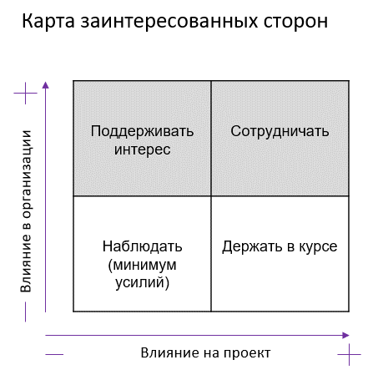
Проект: "Разработка мобильной игры для смартфононов (iOS+Android)"

Матрица стейкхолдеров

Стейкхолдер | Влияние на проект | Влияние в компании Заказчика | Действия по вовлечению в проект | Отношение к проекту | Меры по снижению негативного отношения и вовлечению в проект
Закачик | Высокое | Высокое | Сотрудничать | Положительное
Спонсор | Высокое | Высокое | Сотрудничать | Положительное
Продакт-менеджер | Высокое | Среднее | Сотрудничать | Положительное
Команда разработчиков | Высокое | Низкое | Сотрудничать | Нейтральное
Юридический отдел | Среднее | Высокое | Сотрудничать | Нейтральное
Отдел ИБ | Высокое | Высокое | Сотрудничать | Нейтральное | взаимодействие при разработке и тестирование системы защиты персональных данных
Конкуренты | Низкое | Низкое | Наблюдать (минимум усилий) | Отрицательное
Конечные пользователи | Высокое | Низкое | Поддерживать интерес | Нейтральное | Взаимодействие при выпуске MVP
Магазин приложений | Высокое | Низкое | Сотрудничать | Нейтральное
бухгалтерия | Высокое | Высокое | Сотрудничать | Нейтральное | Взаимодействие при возникновении финансовых вопросов

